LISTA DE PRECIOS
 | TIPO DE CAMBIO DE S/ A $ | 3.12 |  |  |  |  |  |  |  |  |  |  | PORCENTAJE | 30.00%
 |  |  |  |  |  |  |  |  |  |  |  |  |  | .
 |  |  |  |  |  | OFERTA
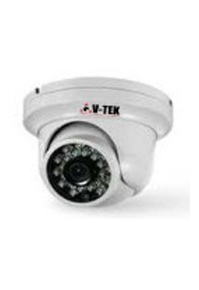
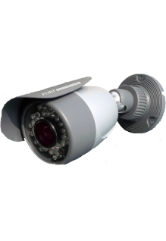
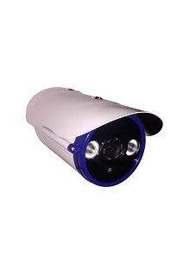
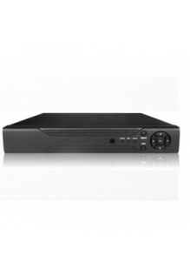
KIT1 : CAMARAS DE BASICA RESOLUCION DESCRIPCION :CAMARAS INTERIORES+CAMARA EXTERIORES+DVR+DISCO DURO + FUENTES |  |  |  |  |  | KIT2 : CAMARAS DE INTERMEDIA RESOLUCION DESCRIPCION :CAMARA INTERIORES+CAMARA EXTERIORES+1DVR+DISCO DURO + FUENTES |  |  |  |  |  | KIT3: CAMARAS DE AVANZANDAS RESOLUCION DESCRIPCION :CAMARA INTERIORES +CAMARA EXTERIORES+DVR+DISCO DURO + FUENTES
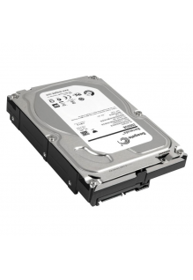 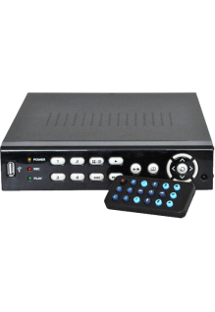 |  |  |  |  |  |  |  |  |  |  |  | 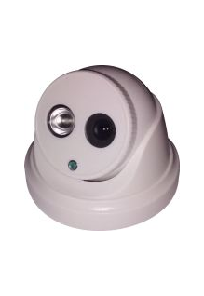
EQUIPOS |  |  |  |  |  | EQUIPOS |  |  |  |  |  | EQUIPOS
TOTAL EN SOLES |  |  | S/.1,545.34 |  |  | TOTAL EN SOLES |  |  | S/.1,606.99 |  |  | TOTAL EN SOLES |  |  | S/.3,394.87
TOTAL EN DOLARES |  |  | $.495.30 |  |  | TOTAL EN DOLARES |  |  | $.515.06 |  |  | TOTAL EN DOLARES |  |  | $.1,088.10
CANTIDAD | CARACTERISTICAS | PRECIO | SUB TOTAL | CODIGO | MINI CODIGO | CANTIDAD | CARACTERISTICAS | PRECIO | SUB TOTAL | CODIGO | MINI CODIGO | CANTIDAD | CARACTERISTICAS | PRECIO | SUB TOTAL | CODIGO | MINI CODIGO
8 | CAMARA INTERIOR: HK-DS2CE5582N -------------------------------------- MINI DOMO ICR DIA&NOCHE | Chip DIS 1/3" | 600 TVL Resolución: 600 Tvl • NTSC: 720 (H) x 480 (V) • Lente: 3.6mm • Angulo de Visión: 68.4° Iluminación: 0.1Lux@F1.2 • Velocidad de Obturador: 1/30 a 1/15,000 • BLC Alimentación: 12Vdc +/- 10% • Consumo: 1 Watt. No incluye fuente. Marca HIKVISION | S/.73.01 | S/.584.06 | 18 | 18 | 8 | CAMARA INTERIOR : HK-DS2CE55A2N-IRP -------------------------------------- MINI DOMO ICR DIA&NOCHE | Chip DIS 1/3" | 700 TVL | IR 10 a 20M Resolución: 700 Tvl • NTSC: 976 (H) x 496 (V) • Lente: 3.6mm • Angulo de Visión: 68.4° Iluminación: 0.1Lux@F1.2/ 0Lux IR On (8un.) • Velocidad de Obturador: 1/60 a 1/100,000 • BLC Alimentación: 12Vdc +/- 10% • Consumo: 4 Watt. No incluye fuente. Marca HIKVISION | S/.80.71 | S/.645.72 | 19.9 | 19.9 | 8 | CAMARA INTERIOR : HK-DS2CD2110-I -------------------------------------- DOMO IP 1.3Mp HD 720p 30fps | CMOS 1/3" ICR| IR 20 a 30m | IP66 | PoE | METAL ANTIVANDALICO IK10 Resolución: 1280x960@30 fps • Lente: 2.8mm@F2.0 • Iluminación: 0.01Lux@1.2 | 0Lux IR On • D-WDR 3D DNR, DWDR, BLC • Compresión: H.264 /MJPEG • Dual Stream • Alimentación: 12Vdc +/- 10%, PoE (802.3af) TCP/IP: 10/100Mbps • Compatible Software IVMS 4200. Sin fuente. Marca HIKVISION | S/.304.20 | S/.2,433.60 | 75 | 75
0 | CAMARA EXTERIOR : HK-DS2CE15A2N-IR ------------------------------------------ TUBO EXTERIOR ICR DIA&NOCHE | Chip DIS 1/3" | 700 TVL | IR 10 a 20M | IP66 31.13 99.62 Resolución: 700 Tvl • NTSC: 976 (H) x 496 (V) • Lente: 3.6mm • Angulo de Visión: 68.4° Iluminación: 0.1Lux@F1.2/ 0Lux IR On (8un.) • Velocidad de Obturador: 1/60 a 1/100,000 • BLC Alimentación: 12Vdc +/- 10% • Consumo: 4 Watt. No incluye fuente. Marca HIKVISION | S/.100.99 | S/.0.00 | 24.9 | 24.9 | 0 | CAMARA EXTERIOR: HK-DS2CE16A2N-IT3 ------------------------------------------ TUBO EXTERIOR METAL ICR DIA&NOCHE | Chip DIS 1/3" | 700 TVL | EXIR IR 30 a 40M | IP66 Resolución: 700 Tvl • NTSC: 976 (H) x 496 (V) • Lente: 3.6mm • Angulo de Visión: 68.4° Iluminación: 0.1Lux@F1.2/ 0Lux IR On • Velocidad de Obturador: 1/60 a 1/100,000 • BLC Alimentación: 12Vdc +/- 10% • Consumo: 5 Watt. No incluye fuente. Marca HIKVISION | S/.158.59 | S/.0.00 | 39.1 | 39.1 | 0 | CAMARA EXTERIOR : HK-DS2CD2010-I ------------------------------------------ TUBO EXTERIOR IP 1.3Mp HD 720p 30fps | CMOS 1/3" ICR | IR 20 a 30m | IP66 | PoE | METAL Resolución: 1280x960@30 fps • Lente: 4mm@F2.0 • Iluminación: 0.01Lux@1.2 | 0Lux IR On • D-WDR 3D DNR, DWDR, BLC • Compresión: H.264 /MJPEG • Dual Stream • Alimentación: 12Vdc +/- 10%, PoE (802.3af) TCP/IP: 10/100Mbps • Compatible Software IVMS 4200. Sin fuente. Marca HIKVISION | S/.304.20 | S/.0.00 | 75 | 75
1 | GRABADOR DVR AVANZADO DE LARGA DURABILIDAD , MATERIAL RESISTENTE ------------------------------------------ Marca : HIKVISION | S/.584.06 | S/.584.06 | 144 | 144 | 1 | GRABADOR DVR AVANZADO DE LARGA DURABILIDAD , MATERIAL RESISTENTE ------------------------------------------ Marca : HIKVISION | S/.584.06 | S/.584.06 | 144 | 144 | 1 | GRABADOR DVR AVANZADO DE LARGA DURABILIDAD , MATERIAL RESISTENTE ------------------------------------------ Marca : HIKVISION | S/.584.06 | S/.584.06 | 144 | 144
1 | DISCO DURO --------------------------------------------- DISCO DURO SATA ESPECIAL PARA DVR - WESTERN DIGITAL | S/.279.86 | S/.279.86 | 69 | 69 | 1 | DISCO DURO --------------------------------------------- DISCO DURO SATA ESPECIAL PARA DVR - WESTERN DIGITAL | S/.279.86 | S/.279.86 | 69 | 69 | 1 | DISCO DURO --------------------------------------------- DISCO DURO SATA ESPECIAL PARA DVR - WESTERN DIGITAL | S/.279.86 | S/.279.86 | 69 | 69
8 | FUENTES CAM -PARA CAMARAS DE SEGURIDAD | S/.12.17 | S/.97.34 | 3 | 3 | 8 | FUENTES CAM -PARA CAMARAS DE SEGURIDAD | S/.12.17 | S/.97.34 | 3 | 3 | 8 | FUENTES CAM -PARA CAMARAS DE SEGURIDAD | S/.12.17 | S/.97.34 | 3 | 3
 |  |  |  |  |  |  |  | S/.0.00
 |  |  |  |  |  |  |  | S/.0.00
 |  |  |  |  |  |  |  | S/.0.00
 |  |  |  |  |  |  |  | S/.0.00

MATERIALES , ACCESORIOS E INSUMOS |  |  |  |  |  | MATERIALES , ACCESORIOS E INSUMOS |  |  |  |  |  | MATERIALES, ACCESORIOS E INSUMOS
TOTAL EN SOLES |  |  | S/.0.00 |  |  | TOTAL EN SOLES |  |  | S/.117.00 |  |  | TOTAL EN SOLES |  |  | S/.117.00
TOTAL EN DOLARES |  |  | $.0.00 |  |  | TOTAL EN DOLARES |  |  | $.37.50 |  |  | TOTAL EN DOLARES |  |  | $.37.50
0 | CABLE DE RED X METRO | S/.0.65 | S/.0.00 | 0.5 | 0.5 | 60 | CABLE DE RED X METRO | S/.0.65 | S/.39.00 | 0.5 | 0.5 | 60 | CABLE DE RED X METRO | S/.0.65 | S/.39.00 | 0.5 | 0.5
0 | CANALETAS X METRO | S/.1.30 | S/.0.00 | 1 | 1 | 60 | CANALETAS X METRO | S/.1.30 | S/.78.00 | 1 | 1 | 60 | CANALETAS X METRO | S/.1.30 | S/.78.00 | 1 | 1
 | BALUMS | S/.7.80 |  | 6 | 6
INSTALACION |  |  |  |  |  | INSTALACION |  |  |  |  |  | INSTALACION
TOTAL EN SOLES |  |  | S/.132.60 |  |  | TOTAL EN SOLES |  |  | S/.132.60 |  |  | TOTAL EN SOLES |  |  | S/.132.60
TOTAL EN DOLARES |  |  | $.42.50 |  |  | TOTAL EN DOLARES |  |  | $.42.50 |  |  | TOTAL EN DOLARES |  |  | $.42.50
1 | INSTALACION X CAMARA--------------------------------------------- INCLUYE EMPORTRADO EN LA PARED | S/.65.00 | S/.65.00 | 50 | 50 | 1 | INSTALACION X CAMARA--------------------------------------------- INCLUYE EMPORTRADO EN LA PARED | S/.65.00 | S/.65.00 | 50 | 50 | 1 | INSTALACION X CAMARA--------------------------------------------- INCLUYE EMPORTRADO EN LA PARED | S/.65.00 | S/.65.00 | 50 | 50
1 | INSTALACION DE DVR Y CONEXION PARA VISUALIZAR POR INTERNET | S/.65.00 | S/.65.00 | 50 | 50 | 1 | INSTALACION DE DVR Y CONEXION PARA VISUALIZAR POR INTERNET | S/.65.00 | S/.65.00 | 50 | 50 | 1 | INSTALACION DE DVR Y CONEXION PARA VISUALIZAR POR INTERNET | S/.65.00 | S/.65.00 | 50 | 50
1 | INSTALACION DE CANALETAS EN PARED X METRO | S/.2.60 | S/.2.60 | 2 | 2 | 1 | INSTALACION DE CANALETAS EN PARED X METRO | S/.2.60 | S/.2.60 | 2 | 2 | 1 | INSTALACION DE CANALETAS EN PARED X METRO | S/.2.60 | S/.2.60 | 2 | 2

TOTAL TODO EN SOLES |  |  | S/.1,677.94 |  |  | TOTAL TODO EN SOLES |  |  | S/.1,856.59 |  |  | TOTAL TODO EN SOLES |  |  | S/.3,644.47
TOTAL TODO EN SOLES |  |  | S/.537.80 |  |  | TOTAL TODO EN SOLES |  |  | S/.595.06 |  |  | TOTAL TODO EN SOLES |  |  | S/.1,168.10

